診療情報提供書(PET専用)
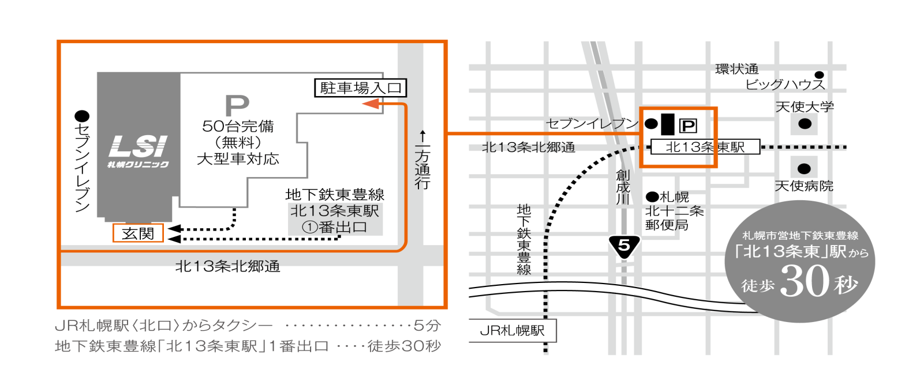
PET/CT専用 診療情報提供書
 |  |  |  |  |  |  |  |  |  |  |  |  |  |  |  |  |  |  |  |  |  |  |  |  | 依頼日 |  | 2020-08-17
 |  |  |  |  |  |  |  |  |  |  |  |  |  |  |  |  |  |  |  |  |  |  |  |  |  |  |  |  | ←【依頼日】は入力不要です。※自動的に作成日の日付が表示されます。
 |  |  |  |  |  |  |  | 医療機関名 |  |  |  |  |  |  |  |  |  |  |  |  |  |  |  |  |  |  |  |  | ←医療機関情報を入力してください。 | 医療機関情報

〒065-0013 |  |  |  |  |  |  |  | 所在地
札幌市東区北13条東1丁目2番50号
TEL.011-711-1331 |  |  |  |  |  |  |  | TEL |  |  |  |  |  |  |  |  |  |  |  | FAX

FAX.011-711-1337 |  |  |  |  |  |  |  | 診療科 |  |  |  |  |  |  |  |  |  |  |  | 診療

 |  |  |  |  |  |  |  | 担当医
LSI ID 欄：

保険適用チェック表 |  |  |  |  |  |  |  |  |  |  |  |  | 保険適用事項をご確認の上、該当する□にチェックと 必要事項のご記入をお願いいたします。 |  |  |  |  |  |  |  |  |  |  |  |  |  |  |  | ←保険適用させるために確認必須事項となっておりま すので、必ずご確認の上、該当箇所にチェックと入 力をお願いいたします。 | 保険適用チェック
 |  |  | 保険適用事項 |  |  |  | 他の検査又は画像診断により病期診断又は転移若しくは再発の診断が確定できない場合

 |  |  |  |  | 病理診断により悪性腫瘍の確定診断が得られている患者。
 |  |  |  |  | 他の検査又は画像診断により |  |  |  |  |  |  |  | 病期診断 |  |  |  |  | 転移 |  |  |  | 再発の診断ができない患者。

 | 悪性腫瘍 |  |  | 施行した 「画像診断」 「実施時期」 |  |  |  |  |  |  |  |  |  |  |  |  | 施行した 「他の検査」 「実施時期」

(早期胃がんを除く)
 |  |  |  |  | 病理診断による確定診断が得られなかったが、臨床上高い蓋然性をもって悪性腫瘍と判断した。
 |  |  |  |  | 他の検査又は画像診断により |  |  |  |  |  |  |  | 病期診断 |  |  |  |  | 転移 |  |  |  | 再発の診断ができない患者。

 |  |  |  | 施行した 「画像診断」 「実施時期」 |  |  |  |  |  |  |  |  |  |  |  |  | 施行した 「他の検査」 「実施時期」

 |  |  | 保険適用事項 |  |  |  | 難治性部分てんかんで外科的切除が必要とされる場合

 | てんかん |  |  |  | 難治性部分てんかんで外科的切除が必要とされる患者。

 |  |  | 保険適用事項 |  |  |  | 虚血性心疾患による心不全患者で心筋組織のバイアビリティ診断(他の検査で判断のつかない場合に限る)、心サルコイドーシスの診断（心臓以外で類上皮細胞肉芽腫が陽性でサルコイドーシスと診断され、かつ心臓病変を疑う心電図又は心エコー所見を認める場合に限る）または、心サルコイドーシスにおける炎症部位の診断が必要とされる場合

 | 心疾患 |  |  |  | 虚血性心疾患による心不全患者で心筋組織のバイアビリティ診断(他の検査で判断のつかない場合に限 る)、心サルコイドーシスの診断（心臓以外で類上皮細胞肉芽腫が陽性でサルコイドーシスと診断され、 かつ心臓病変を疑う心電図又は心エコー所見を認める場合に限る）または、心サルコイドーシスにおけ る炎症部位の診断が必要とされる患者。

 |  |  | 保険適用事項 |  |  |  | 高安動脈炎等の大型血脈炎において、他の検査で病変の局在又は活動性の判断のつかない場合

 | 血管炎 |  |  |  | 高安動脈炎等の大型血脈炎において、他の検査で病変の局在又は活動性の判断のつかない患者。

※検査をご依頼いただく場合、貴院のカルテにも病名記載が必要となります。
※単なる疑いのみ(他の検査と画像診断を行わない場合や腫瘍マーカー高値のみ等)では保険適用不可となります。
※他の検査、画像診断により膵がんを疑うが、腫瘤形成性膵炎と鑑別が困難な場合は利用可能です。
患者様について |  |  |  |  |  |  |  |  |  |  |  |  | 検査日 |  |  |  |  |  |  | 受付時間 |  |  |  |  | #NUM! |  |  |  | ←【受付時間】は入力不要です。 ※検査開始時間を入力することで自動的に反映されます。 | 患者様情報

 |  |  |  |  |  |  |  |  |  |  |  |  |  |  |  |  |  |  |  | 検査開始時間 |  |  |  |  |  |  |  |  | ←【検査開始時間】は「●：●」or「●時●分」と入力して下さい。 (例)午後0時の場合＝○→12:00、12時00分 ×→0時、12時、1200
氏名 |  |  |  |  |  |  | フリガナ |  |  |  |  |  |  |  |  | 生年月日 |  |  |  |  |  |  |  |  |  | 性別

住所 |  |  |  |  |  |  |  |  |  |  |  |  |  |  |  |  |  |  | TEL

感染症 |  |  |  |  |  | 移動 |  |  |  |  |  |  | アレルギー |  |  |  |  |  |  |  |  |  | ヨード アレルギー

糖尿病 |  |  |  |  |  | インシュリン |  |  |  |  |  |  |  | 血糖値 |  |  |  |  |  |  |  | mg/dl | HbA1c |  |  |  |  | ％
 |  |  |  |  |  | 注射
その他

検査について |  |  |  |  |  |  |  |  |  |  |  |  | 病名 |  |  |  |  |  |  |  |  |  |  |  |  |  |  |  | ←読影上必要となりますので、詳細内容をご入力願います。 ※改行は「Altキー＋Enterキー」を押してください。 | 病名・臨床経過等

臨床経過・検査依頼目的・撮像方法の指示

 |  |  |  |  |  |  |  |  |  |  |  |  |  |  |  |  | ※読影上、重要ですので詳細に記入願います。
結果について |  |  |  |  |  |  |  |  |  |  |  |  |  |  |  |  |  |  |  |  | 画像形式 |  |  |  |  |  |  |  |  | 結果

至急報告 |  |  |  | でき次第FAX |  |  |  |  |  | ※日付を記載して下さい |  |  |  |  | AM |  |  | 頃までに |  |  |  |  | 次回 |  |  | ※日付を記載して下さい |  |  | ←FAXを希望される場合、必ず左記欄を入力してください。
 |  |  |  |  |  |  |  |  |  |  |  |  |  |  | 時 |  |  | FAX希望 |  |  |  |  | 来院日

≪受診者様ご確認用≫ PET/CT検査について |  |  |  |  |  |  |  |  |  |  |  |  |  |  |  |  |  |  |  |  |  |  |  |  |  |  |  |  | ←【2枚目】は入力不要です。 ※1枚目をご入力いただくことで自動的に反映されます。 ※来院時間等が通常と異なる場合は、手書き補正の上、患 者様へ交付してください。 ←「検査日時」や「検査に関する注意事項」等が記載されて いますので、必ず患者様にご説明の上お渡しいただきます ようお願いいたします。 | 患者様控え

お名前 |  |  |  |  |  |  |  |  |  |  | 様

検査日 |  | 0 |  |  |  |  |  |  | 受付時間 |  |  | #NUM! |  |  |  |  |  |  |  | 終了予定 |  |  |  | 1:10:00

注意事項 |  | 検査当日の |  |  |  |  |  |  | #NUM! |  |  |  |  |  | から絶食としてください。

〈食事について〉 ・受付時間の6時間前からは絶食としてください。 ・飲み物は糖分の入っていない水かお茶にしてください。なお、飲み物は多めに摂取してください。 ・注射後、1時間安静にしていただいた後、撮影（検査）開始となります。 〈その他〉 ・検査前日と当日の、激しい運動は控えてください。(ランニング・雪かき等) ・当日お越しになる際は、荷物など重たいものを持つことは控えてください。 ・胃バリウム、注腸バリウムやガストログラフィンを用いた検査は1週間程度の期間を空けてください。 ・大腸刺激性下剤の当日使用は止めていただきます。(浸透圧性下剤の使用は問題ありません) ・金属（下着の金具、ボタン等）の飾りのない衣服であれば着替えずに検査が行えます。 （検査着も準備しております） ・入れ歯は検査時に外していただきますので、入れ歯安定剤などの使用は控えてください。 〈糖尿病の方へ〉 ・検査当日朝は、糖尿病の薬、インスリン注射を使用されると、 検査結果に影響がありますので、中止してください。 詳細は主治医の先生にご確認ください。 ・その他のお薬に制限はありません。 ・検査当日、空腹時の血糖値が150mg/dl 以上の場合、検査中止となる場合があります。 〈女性の方へ〉 ・妊娠中の方は検査をお受けできません。

持ち物 |  |  | ①現金（クレジットカード可）、②保険証、③本用紙

